Dashboard
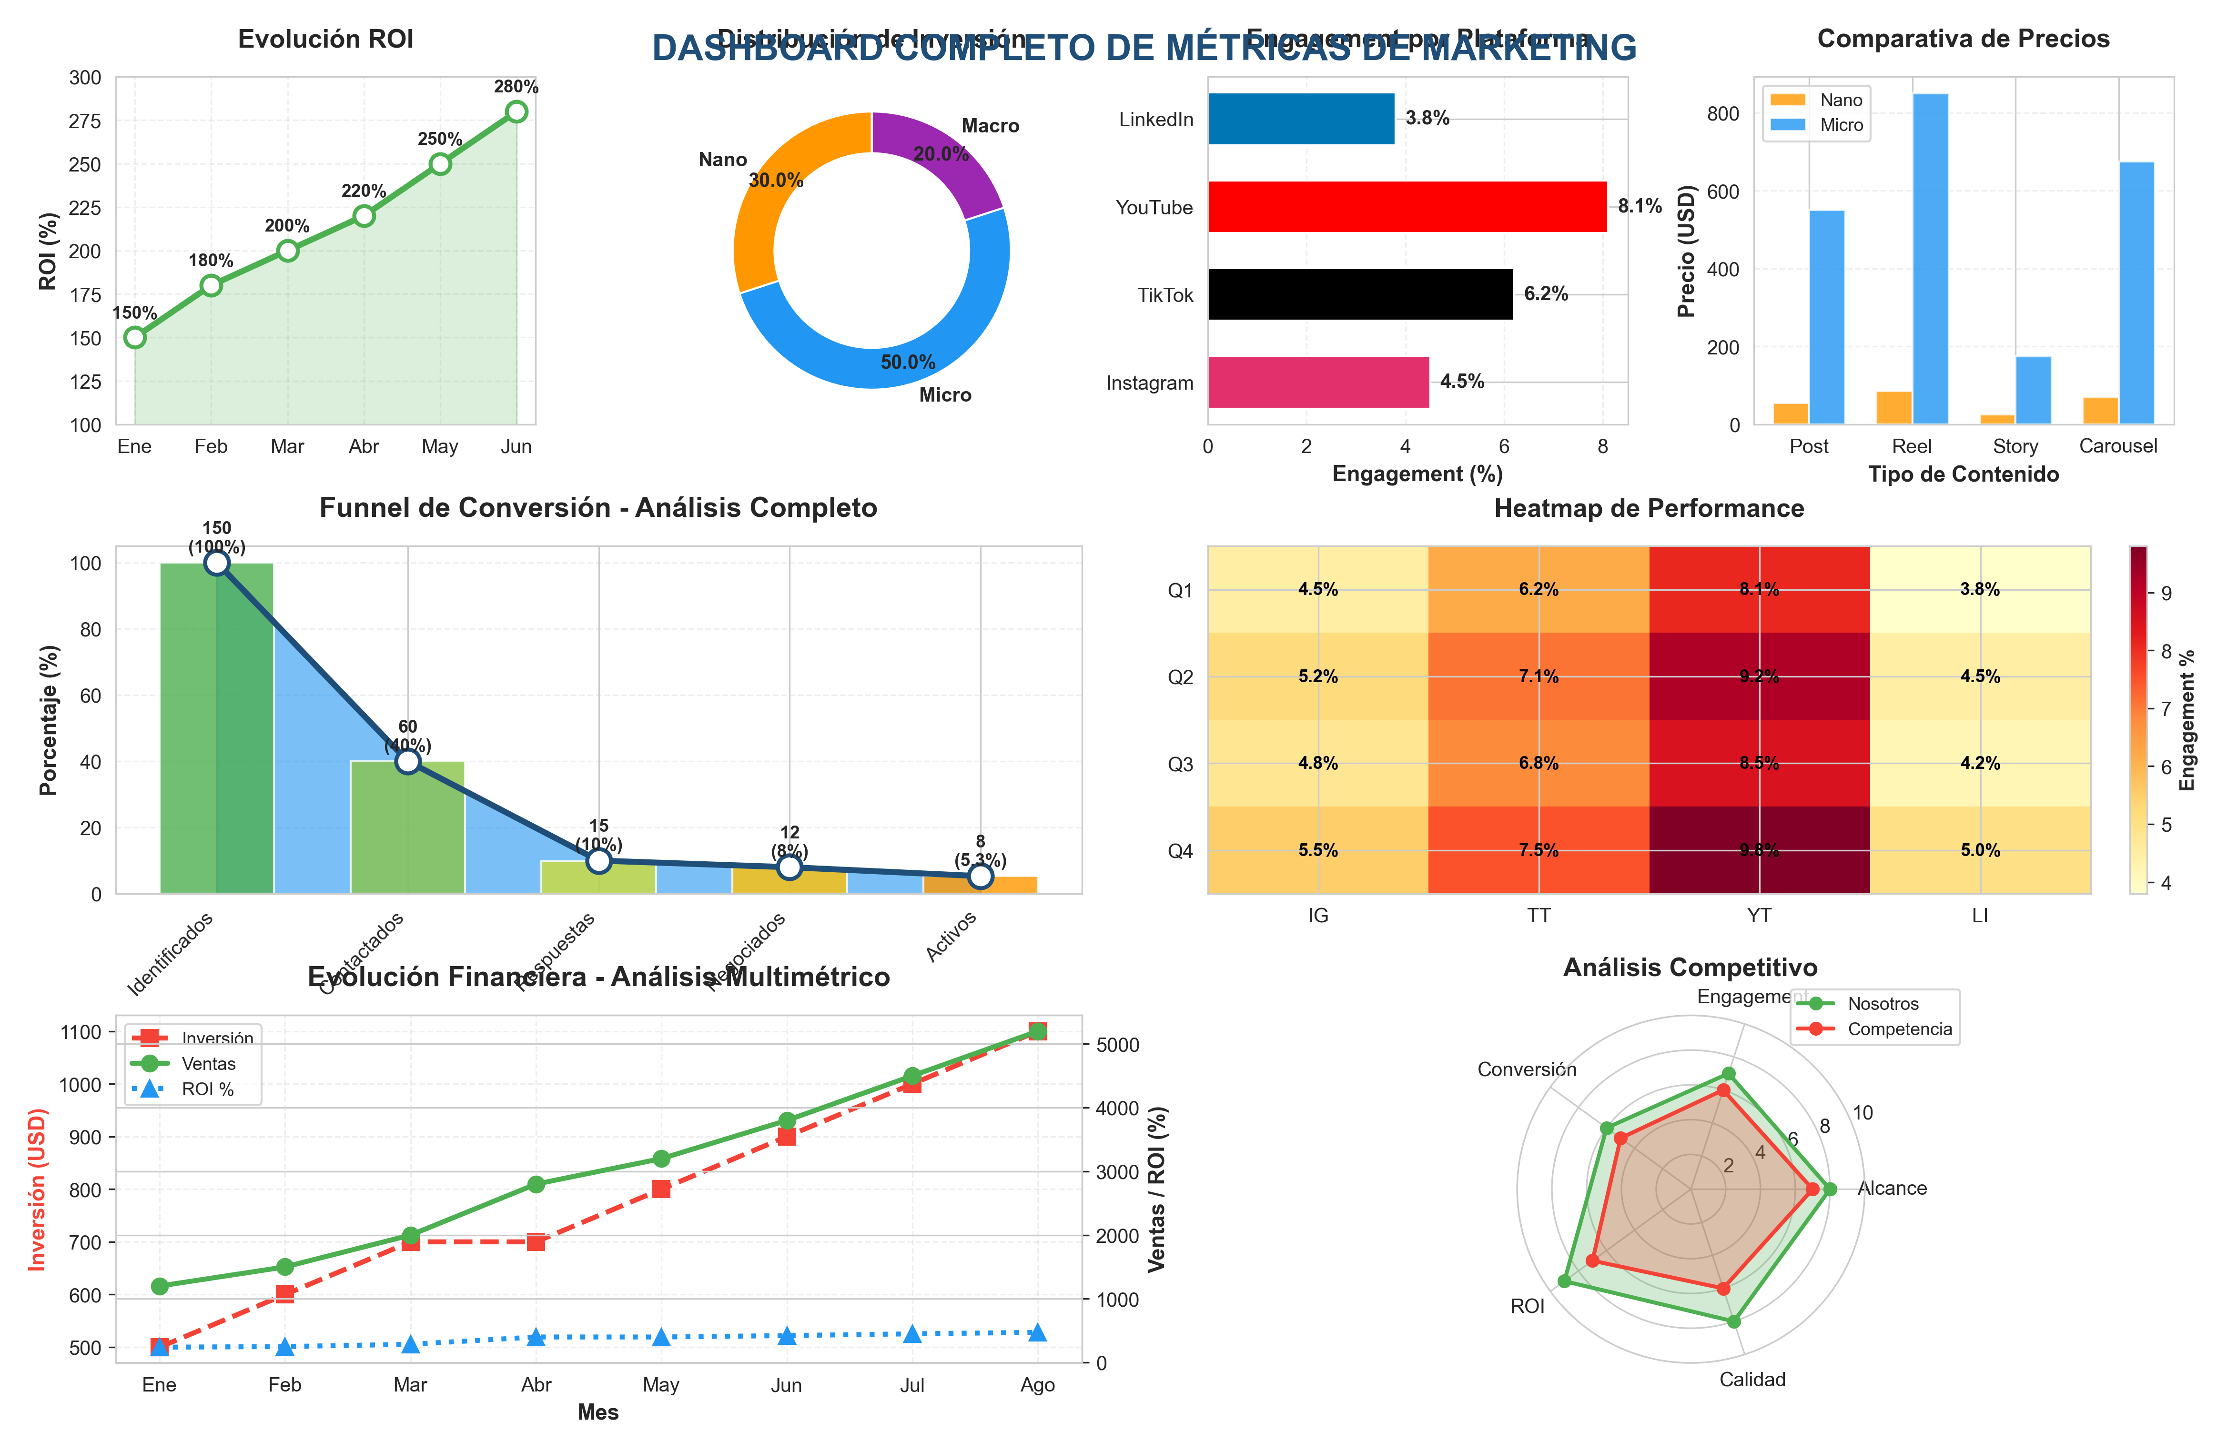
/Users/Adan/Documents/Documentos Blatam/01 Marketing/Dashboard Metricas
Generado: 22/11/2025 16:03 | Versión Premium 2.0

💰 Total Inversión | 📈 ROI | 🤝 Colaboraciones | 📧 Tasa Respuesta | ⭐ Engagement Avg
$2,500 | 200% | 8 | 25% | 5.4%

Por Plataforma
Plataforma | Inversión | Resultados | ROI | Colaboraciones | Engagement Avg
Instagram | 1000 | 3000 | 200% | 5 | 4.8%
TikTok | 600 | 1800 | 200% | 3 | 6.5%
YouTube | 500 | 1500 | 200% | 2 | 8.6%
Twitter | 200 | 600 | 200% | 1 | 3.2%
LinkedIn | 200 | 600 | 200% | 1 | 3.9%

Inversión vs Resultados por Plataforma

